Hoja1
 |  |  |  |  |  |  | Ejercicio
 | A | B | MODA A |  | MODA B |  | En un restaurante se tiene una fórmula específica para elaborar una cantidad determinada de “agua fresca”, la cual contempla agregar 500 gramos de azúcar. Es claro que resulta de suma importancia añadir exactamente esa cantidad de azúcar para la calidad del agua, ya que, de lo contrario, ésta queda muy dulce o desabrida. Aunque a los cocineros se les ha insistido sobre lo anterior, es frecuente que no pesen el azúcar y la agreguen al tanteo. Al considerar la calidad del agua como un aspecto clave, se decide diseñar un procedimiento a prueba de olvidos: comprar bolsas que contengan 500 gramos de azúcar. Suponga dos marcas de azúcar que cuentan con la presentación de 500 gramos; ahora es necesario decidir qué marca comprar. Con este propósito se pesan 40 bolsas de ambas marcas. Al pesarse arrojan los resultados de la tabla, hallar la media, la mediana y la moda para las dos marcas:
 | 503 | 505 |  | 484 | 491
 | 502 | 495 |  | 489 | 492 | 3
 | 500 | 499 |  | 491 | 492
 | 499 | 491 | 2 | 492 | 492
 | 502 | 501 |  | 492 | 493
 | 491 | 497 |  | 493 | 494
 | 507 | 492 |  | 494 | 495 | 3
 | 506 | 498 | 2 | 498 | 495
 | 492 | 495 |  | 498 | 495
 | 510 | 493 | 3 | 499 | 496 | 5
 | 515 | 500 |  | 499 | 496
 | 507 | 504 |  | 499 | 496
 | 492 | 502 | 4 | 500 | 496
 | 502 | 501 |  | 500 | 496
 | 500 | 501 |  | 500 | 497 | 3
 | 494 | 507 |  | 500 | 497
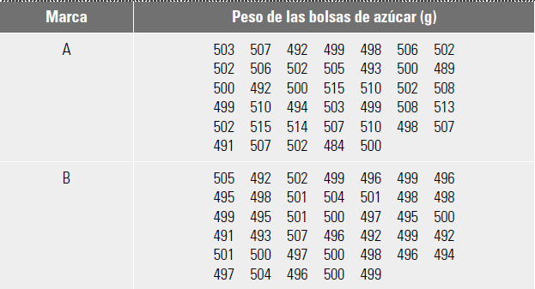
 | 514 | 497 | 6 | 502 | 497
 | 502 | 496 |  | 502 | 498 | 4
 | 499 | 499 |  | 502 | 498
 | 505 | 504 |  | 502 | 498
 | 515 | 500 |  | 502 | 498
 | 503 | 496 |  | 502 | 499 | 5
 | 507 | 500 | 2 | 503 | 499
 | 484 | 500 |  | 503 | 499
 | 498 | 496 |  | 505 | 499
 | 493 | 501 | 2 | 506 | 499
 | 510 | 497 |  | 506 | 500 | 5
 | 499 | 492 | 4 | 507 | 500
 | 510 | 498 |  | 507 | 500
 | 500 | 499 |  | 507 | 500
 | 506 | 499 |  | 507 | 500
 | 500 | 498 | 2 | 508 | 501 | 4
 | 502 | 495 |  | 508 | 501 |  | Análisis
 | 508 | 499 | 3 | 510 | 501 |  | Es difícil escoger cual de las dos marcas (A o B) ya que ambas manejan una diferencia de 0,2 por encima y por debajo de los gramos que se requieren exactamente (500g). Como consumidor siempre se escogerá lo que convenga a tipo de establecimiento que se requiera (buena salud o enfermedades crónicas). De igual manera, viendo las tres medidas de tendencia central encontramos que la marca A tiene una como constante el 0,2 por encima; en cambio la marca B en la moda tiene diferencia de valores. para llegar a una conclusion mas veridica se tendría que hacer mas estudios.
 | 498 | 496 |  | 510 | 501
 | 502 | 496 |  | 510 | 502
 | 489 | 498 |  | 513 | 504 | 2
 | 508 | 500 |  | 514 | 504
 | 513 | 492 | 2 | 515 | 505
 | 507 | 494 |  | 515 | 507

MEDIA | 502.35 | 498.075
MEDIANA | 502 | 498
MODA | 502 | 496; 499; 500

Desviación Estándar | 7.2308101472 | 3.6751940469
Coeficiente de Variación | 0.014393968642 | 0.0073787964601

